概述
SASS用法指南
 | 学过CSS的人都知道，它不是一种编程语言。
 | 你可以用它开发网页样式，但是没法用它编程。也就是说，CSS基本上是设计师的工具，不是程序员的工具。在程序员眼里，CSS是一件很麻烦的东西。它没有变量，
 | 也没有条件语句，只是一行行单纯的描述，写起来相当费事。
 | 很自然地，有人就开始为CSS加入编程元素，这被叫做"CSS预处理器"（css preprocessor）。它的基本思想是，用一种专门的编程语言，进行网页样式设计，然后再编译成正常的CSS文件。
 | 各种"CSS预处理器"之中，我自己最喜欢SASS，觉得它有很多优点，打算以后都用它来写CSS。下面是我整理的用法总结，供自己开发时参考，相信对其他人也有用。
一、什么是SASS
 | SASS是一种CSS的开发工具，提供了许多便利的写法，大大节省了设计者的时间，使得CSS的开发，变得简单和可维护。
 | 本文总结了SASS的主要用法。我的目标是，有了这篇文章，日常的一般使用就不需要去看官方文档了。

 | Sass is the most mature, stable, and powerful professional grade CSS extension language in the world.
 | Sass is an extension of CSS that adds power and elegance to the basic language. It allows you to use variables, nested rules, mixins, inline imports, and more, all with a fully
 | CSS-compatible syntax. Sass helps keep large stylesheets well-organized, and get small stylesheets up and running quickly, particularly with the help of the Compass style library.
Features
Fully CSS-compatible
Language extensions such as variables, nesting, and mixins
Many useful functions for manipulating colors and other values
Advanced features like control directives for libraries
Well-formatted, customizable output

# Convert Sass to SCSS
$ sass-convert style.sass style.scss

# Convert SCSS to Sass
$ sass-convert style.scss style.sass

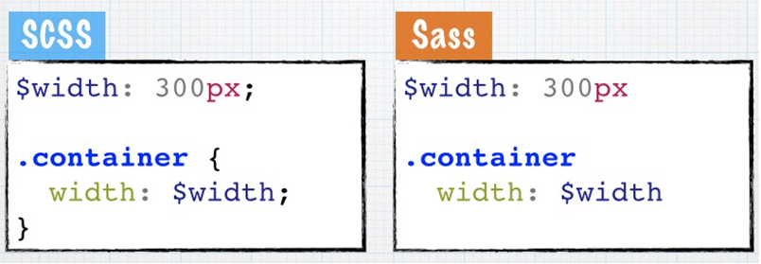

 | SCSS 是 Sass 的新语法格式，从外形上来判断他和 CSS 长得几乎是一模一样，代码都包裹在一对大括号里，并且末尾结束处都有一个分号。其文件名格式常常以“.scss”为扩展名。

教程
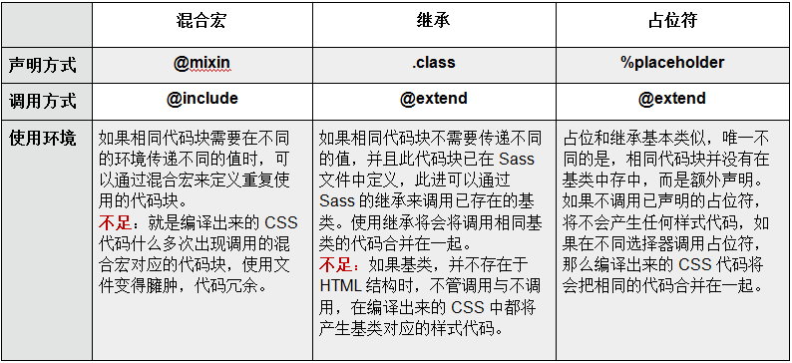
以下教程来源于慕课网
Sass 和 SCSS 有什么区别？

 | Sass 和 SCSS 其实是同一种东西，我们平时都称之为 Sass，两者之间不同之处有以下两点：

 | 1. 文件扩展名不同，Sass 是以“.sass”后缀为扩展名，而 SCSS 是以“.scss”后缀为扩展名
 | 2. 语法书写方式不同，Sass 是以严格的缩进式语法规则来书写，不带大括号({})和分号(;)，而 SCSS 的语法书写和我们的 CSS 语法书写方式非常类似。

 | 先来看一个示例：

 | Sass 语法

 | $font-stack: Helvetica, sans-serif //定义变量
 | $primary-color: #333 //定义变量

 | body
 | font: 100% $font-stack
 | color: $primary-color

 | SCSS 语法

 | $font-stack: Helvetica, sans-serif;
 | $primary-color: #333;

 | body {
 | font: 100% $font-stack;
 | color: $primary-color;
 | }

 | 编译出来的 CSS

 | body {
 | font: 100% Helvetica, sans-serif;
 | color: #333;
 | }

Sass 语法格式

 | 这里说的 Sass 语法是 Sass 的最初语法格式，他是通过 tab 键控制缩进的一种语法规则，而且这种缩进要求非常严格。另外其不带有任何的分号和大括号。常常把这种格式称为 Sass 老版本，其文件名以“.sass”为扩展名。
 | 来看一个 Sass 语法格式的简单示例。假设我们有一段这样的 CSS 代码：

 | body {
 | font: 100% Helvetica, sans-serif;
 | color: #333;
 | }

 | 现在用 Sass 的语法格式来编写：

 | $font-stack: Helvetica, sans-serif
 | $primary-color: #333

 | body
 | font: 100% $font-stack
 | color: $primary-color

 | 在整个 Sass 代码中，我们没看到类似 CSS 中的大括号和分号。
 | 注：这种语法格式对于前端人员都不太容易接受，而且容易出错。

 | 二、SCSS语法格式

 | SCSS 是 Sass 的新语法格式，从外形上来判断他和 CSS 长得几乎是一模一样，代码都包裹在一对大括号里，并且末尾结束处都有一个分号。其文件名格式常常以“.scss”为扩展名。

 | 同样的这段 CSS 代码：

 | body {
 | font: 100% Helvetica, sans-serif;
 | color: #333;
 | }

 | 我们使用 SCSS 语法格式将按下面这样来书写：

 | $font-stack: Helvetica, sans-serif;
 | $primary-color: #333;

 | body {
 | font: 100% $font-stack;
 | color: $primary-color;
 | }

 | 这样的语法格式对于从事前端工作的同学来说更易于接受，这也是 SCSS 为什么更被前端人员青眯的原因。

 | 不管是 Sass 的语法格式还是 SCSS 的语法格式，他们的功能都是一样的，不同的是其书写格式和文件扩展名不同，来看一个简单的对比图：
 | 正因为如此，有不少同学使用 Sass 新的语法规则，而文件扩展名依旧使用的是“.sass”，这也就造成血案了，编译时说编译不出来。在此特别提醒新同学：“.sass”只能使用 Sass 老语法规则（缩进规则），
 | “.scss”使用的是 Sass 的新语法规则，也就是 SCSS 语法规则（类似 CSS 语法格式）。

Sass 编译

 | 常常有人会问，使用 Sass 进行开发，那么是不是直接通过“<link>”引用“.scss”或“.sass”文件呢？

 | 那么这里告诉大家，在项目中还是引用“.css”文件，Sass 只不过是做为一个预处理工具，提前帮你做事情，只有你需要时候，他才有攻效。

 | 这样一来，也就有了这章需要介绍的内容—— Sass 的编译。因为 Sass 开发之后，要让 Web 页面能调用 Sass 写好的东西，就得有这么一个过程，这个过程就称之为 Sass 编译过程。Sass 的编译有多种方法：

 | 命令编译
 | GUI工具编译
 | 自动化编译

 | [Sass]命令编译

 | 命令编译是指使用你电脑中的命令终端，通过输入 Sass 指令来编译 Sass。这种编译方式是最直接也是最简单的一种方式。因为只需要在你的命令终端输入：

 | 单文件编译：

 | sass <要编译的Sass文件路径>/style.scss:<要输出CSS文件路径>/style.css

 | 这是对一个单文件进行编译，如果想对整个项目所有 Sass 文件编译成 CSS 文件，可以这样操作：

 | 多文件编译：

 | sass sass/:css/

 | 上面的命令表示将项目中“sass”文件夹中所有“.scss”(“.sass”)文件编译成“.css”文件，并且将这些 CSS 文件都放在项目中“css”文件夹中。

 | 缺点及解决方法：

 | 在实际编译过程中，你会发现上面的命令，只能一次性编译。每次个性保存“.scss”文件之后，都得重新执行一次这样的命令。如此操作太麻烦，其实还有一种方法，就是在编译 Sass 时，
 | 开启“watch”功能，这样只要你的代码进行任保修改，都能自动监测到代码的变化，并且给你直接编译出来：

 | sass --watch <要编译的Sass文件路径>/style.scss:<要输出CSS文件路径>/style.css

 | 当然，使用 sass 命令编译时，可以带很多的参数：

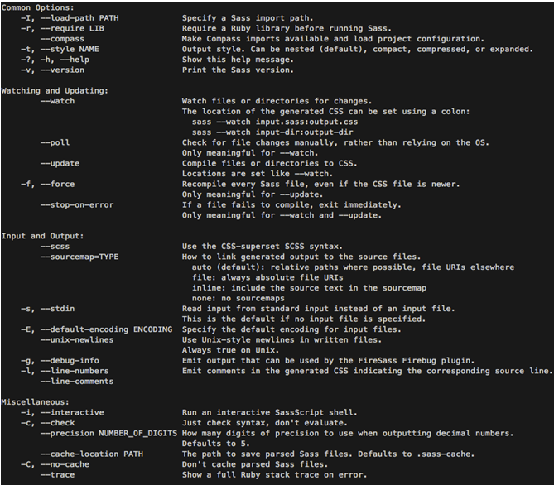

 | watch 举例：

 | 来看一个简单的示例，假设我本地有一个项目，我要把项目中“bootstrap.scss”编译出“bootstrap.css”文件，并且将编译出来的文件放在“css”文件夹中，我就可以在我的命令终端中执行：

 | sass --watch sass/bootstrap.scss:css/bootstrap.css

 | 一旦我的 bootstrap.scss 文件有任何修改，只要我重新保存了修改的文件，命令终端就能监测，并重新编译出文件：
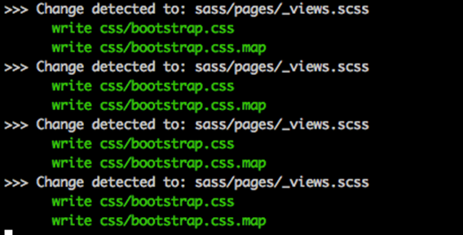

 | [Sass]GUI 界面工具编译

 | 或许你会说，我一直讨厌使用命令来做事情，我喜欢那种能看得到的界面操作。那么你可以考虑使用 GUI 界面工具来对 Sass 进行编译。当然不同的 GUI 工具操作方法略有不同。如果在此也一一对编译的界面工具做详细的介绍。我们可能需要写一本书来介绍这些编译工具的操作了。所以我们这里做一下简单介绍，对于 GUI 界面编译工具，目前较为流行的主要有：

 | 1. Koala (http://koala-app.com/)
 | 2. Compass.app（http://compass.kkbox.com/）
 | 3. Scout（http://mhs.github.io/scout-app/）
 | 4. CodeKit（https://incident57.com/codekit/index.html）
 | 5. Prepros（https://prepros.io/）

 | 相比之下，我比较推荐使用以下两个：

 | Koala (http://www.w3cplus.com/preprocessor/sass-gui-tool-koala.html)
 | CodeKit (http://www.w3cplus.com/preprocessor/sass-gui-tool-codekit.html)

 | [Sass]自动化编译

 | 喜欢自动化研究的同学，应该都知道 Grunt 和 Gulp 这两个东东。如果您正在使用其中的任何一种，那么你也可以通过他们来配置 Sass 的编译。这里仅列出两个示例代码（具体情况要根据您的项目环境来做一定的修改，不建议生搬硬套，容易发生命案，呵呵。

 | 1、Grunt 配置 Sass 编译的示例代码

 | module.exports = function(grunt) {
 | grunt.initConfig({
 | pkg: grunt.file.readJSON('package.json'),
 | sass: {
 | dist: {
 | files: {
 | 'style/style.css' : 'sass/style.scss'
 | }
 | }
 | },
 | watch: {
 | css: {
 | files: '**/*.scss',
 | tasks: ['sass']
 | }
 | }
 | });
 | grunt.loadNpmTasks('grunt-contrib-sass');
 | grunt.loadNpmTasks('grunt-contrib-watch');
 | grunt.registerTask('default',['watch']);
 | }

 | 想了解 Grunt 同学请单击这里学习《Grunt-beginner前端自动化工具》。

 | 2、Gulp 配置 Sass 编译的示例代码

 | var gulp = require('gulp');
 | var sass = require('gulp-sass');

 | gulp.task('sass', function () {
 | gulp.src('./scss/*.scss')
 | .pipe(sass())
 | .pipe(gulp.dest('./css'));
 | });

 | gulp.task('watch', function() {
 | gulp.watch('scss/*.scss', ['sass']);
 | });

 | gulp.task('default', ['sass','watch']);

 | [Sass]常见的编译错误

 | 在编译 Sass 代码时常常会碰到一些错误，让编译失败。这样的错误有系统造成的也有人为造成的，但大部分都是人为过失引起编译失败。

 | 而最为常见的一个错误就是字符编译引起的。在Sass的编译的过程中，是不是支持“GBK”编码的。所以在创建 Sass 文件时，就需要将文件编码设置为“utf-8”。

 | 另外一个错误就是路径中的中文字符引起的。建议在项目中文件命名或者文件目录命名不要使用中文字符。而至于人为失误造成的编译失败，在编译过程中都会有具体的说明，大家可以根据编译器提供的错误信息进行对应的修改。

 | [Sass]不同样式风格的输出方法

 | 众所周知，每个人编写的 CSS 样式风格都不一样，有的喜欢将所有样式代码都写在同一行，而有的喜欢将样式分行书写。在 Sass 中编译出来的样式风格也可以按不同的样式风格显示。其主要包括以下几种样式风格：

 | 1. 嵌套输出方式 nested
 | 2. 展开输出方式 expanded
 | 3. 紧凑输出方式 compact
 | 4. 压缩输出方式 compressed

 | [Sass]嵌套输出方式 nested

 | 1、嵌套输出方式 nested

 | Sass 提供了一种嵌套显示 CSS 文件的方式。例如

 | nav {
 | ul {
 | margin: 0;
 | padding: 0;
 | list-style: none;
 | }

 | li { display: inline-block; }

 | a {
 | display: block;
 | padding: 6px 12px;
 | text-decoration: none;
 | }
 | }

 | 在编译的时候带上参数“ --style nested”:

 | sass --watch test.scss:test.css --style nested

 | 编译出来的 CSS 样式风格：

 | nav ul {
 | margin: 0;
 | padding: 0;
 | list-style: none; }
 | nav li {
 | display: inline-block; }
 | nav a {
 | display: block;
 | padding: 6px 12px;
 | text-decoration: none; }

 | 如下图所示：

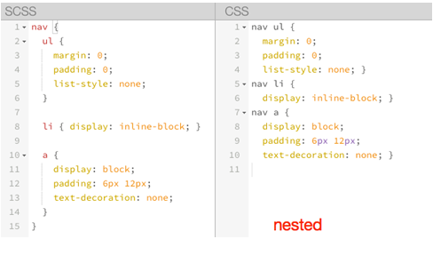

 | [Sass]展开输出方式 expanded

 | 2、嵌套输出方式 expanded

 | nav {
 | ul {
 | margin: 0;
 | padding: 0;
 | list-style: none;
 | }

 | li { display: inline-block; }

 | a {
 | display: block;
 | padding: 6px 12px;
 | text-decoration: none;
 | }
 | }

 | 在编译的时候带上参数“ --style expanded”:

 | sass --watch test.scss:test.css --style expanded

 | 这个输出的 CSS 样式风格和 nested 类似，只是大括号在另起一行，同样上面的代码，编译出来：

 | nav ul {
 | margin: 0;
 | padding: 0;
 | list-style: none;
 | }
 | nav li {
 | display: inline-block;
 | }
 | nav a {
 | display: block;
 | padding: 6px 12px;
 | text-decoration: none;
 | }

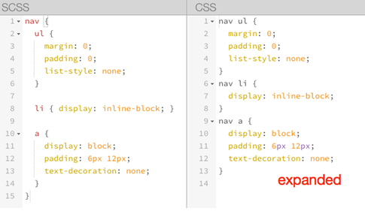

 | [Sass]紧凑输出方式 compact

 | 2、嵌套输出方式 compact

 | nav {
 | ul {
 | margin: 0;
 | padding: 0;
 | list-style: none;
 | }

 | li { display: inline-block; }

 | a {
 | display: block;
 | padding: 6px 12px;
 | text-decoration: none;
 | }
 | }

 | 在编译的时候带上参数“ --style compact”:

 | sass --watch test.scss:test.css --style compact

 | 该方式适合那些喜欢单行 CSS 样式格式的朋友，编译后的代码如下：

 | nav ul { margin: 0; padding: 0; list-style: none; }
 | nav li { display: inline-block; }
 | nav a { display: block; padding: 6px 12px; text-decoration: none; }

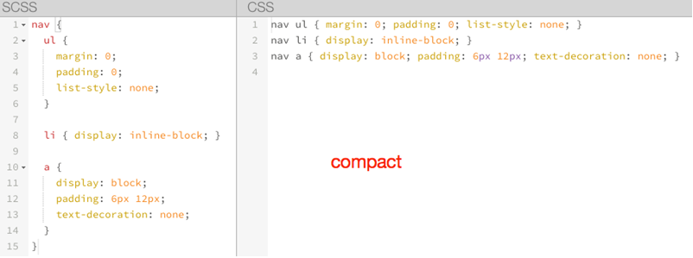

 | [Sass]压缩输出方式 compressed

 | 2、压缩输出方式 compressed

 | nav {
 | ul {
 | margin: 0;
 | padding: 0;
 | list-style: none;
 | }

 | li { display: inline-block; }

 | a {
 | display: block;
 | padding: 6px 12px;
 | text-decoration: none;
 | }
 | }

 | 在编译的时候带上参数“ --style compressed”:

 | sass --watch test.scss:test.css --style compressed

 | 压缩输出方式会去掉标准的 Sass 和 CSS 注释及空格。也就是压缩好的 CSS 代码样式风格：

 | nav ul{margin:0;padding:0;list-style:none}nav li{display:inline-block}nav a{display:block;padding:6px 12px;text-decoration:none}
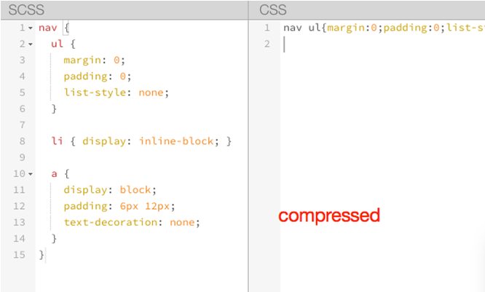

 | 编译出来的CSS样式风格的选择完全是个人喜好问题，可以根据自己喜欢的风格选择参数。

 | 一段时间之后，你实际上就不再需要写 CSS 代码了，只用写 Sass 代码。在这种情况下，你只需要设定输出格式为压缩格式，知道输出的 CSS 代码可以直接使用即可。

Sass 的调试

 | Sass 调试一直以来都是一件头痛的事情，使用 Sass 的同学都希望能在浏览器中直接调试 Sass 文件，能找到对应的行数。值得庆幸的是，现在实现并不是一件难事，只要你的浏览器支持“sourcemap”功能即可。
 | 早一点的版本，需要在编译的时候添加“--sourcemap” 参数：
 | sass --watch --scss --sourcemap style.scss:style.css

 | 在 Sass3.3 版本之上（我测试使用的版本是 3.4.7），不需要添加这个参数也可以：

 | sass --watch style.scss:style.css

 | 在命令终端，你将看到一个信息：

 | >>> Change detected to: style.scss
 | write style.css
 | write style.css.map

[Sass]声明变量

 | 定义变量的语法：

 | 在有些编程语言中（如，JavaScript）声明变量都是使用关键词“var”开头，但是在 Sass 不使用这个关键词，而是使用大家都喜欢的美元符号“$”开头。我想用一张图来解释，我一直坚信，一图胜千言万语：
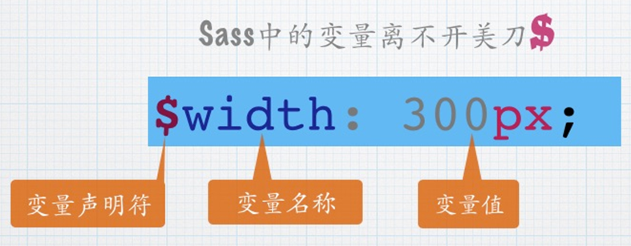

 | 上图非常清楚告诉了大家，Sass 的变量包括三个部分：

 | 1. 声明变量的符号“$”
 | 2. 变量名称
 | 3. 赋予变量的值

 | 来看一个简单的示例，假设你的按钮颜色可以给其声明几个变量：

 | $brand-primary : darken(#428bca, 6.5%) !default; // #337ab7
 | $btn-primary-color : #fff !default;
 | $btn-primary-bg : $brand-primary !default;
 | $btn-primary-border : darken($btn-primary-bg, 5%) !default;

 | 如果值后面加上!default则表示默认值。

 | 注：了解 Bootstrap 的 Sass 版本的同学，就一眼能看出，上面的示例代码是 Bootstrap 定义 primarybutton 的颜色。

[Sass]普通变量与默认变量

 | 普通变量

 | 定义之后可以在全局范围内使用。

 | $fontSize: 12px;
 | body{
 | font-size:$fontSize;
 | }

 | 编译后的css代码：

 | body{
 | font-size:12px;
 | }

 | 默认变量

 | sass 的默认变量仅需要在值后面加上 !default 即可。

 | $baseLineHeight:1.5 !default;
 | body{
 | line-height: $baseLineHeight;
 | }

 | 编译后的css代码：

 | body{
 | line-height:1.5;
 | }

 | sass 的默认变量一般是用来设置默认值，然后根据需求来覆盖的，覆盖的方式也很简单，只需要在默认变量之前重新声明下变量即可。

 | $baseLineHeight: 2;
 | $baseLineHeight: 1.5 !default;
 | body{
 | line-height: $baseLineHeight;
 | }

 | 编译后的css代码：

 | body{
 | line-height:2;
 | }

 | 可以看出现在编译后的 line-height 为 2，而不是我们默认的 1.5。默认变量的价值在进行组件化开发的时候会非常有用。

[Sass]局部变量和全局变量

 | Sass 中变量的作用域在过去几年已经发生了一些改变。直到最近，规则集和其他范围内声明变量的作用域才默认为本地。如果已经存在同名的全局变量，从 3.4 版本开始，Sass 已经可以正确处理作用域的概念，并通过创建一个新的局部变量来代替。

 | 全局变量与局部变量

 | 先来看一下代码例子：

 | //SCSS
 | $color: orange !default;//定义全局变量(在选择器、函数、混合宏...的外面定义的变量为全局变量)
 | .block {
 | color: $color;//调用全局变量
 | }
 | em {
 | $color: red;//定义局部变量
 | a {
 | color: $color;//调用局部变量
 | }
 | }
 | span {
 | color: $color;//调用全局变量
 | }

 | css 的结果：

 | //CSS
 | .block {
 | color: orange;
 | }
 | em a {
 | color: red;
 | }
 | span {
 | color: orange;
 | }

 | 上面的示例演示可以得知，在元素内部定义的变量不会影响其他元素。如此可以简单的理解成，全局变量就是定义在元素外面的变量，如下代码：

 | $color:orange !default;

 | $color 就是一个全局变量，而定义在元素内部的变量，比如 $color:red; 是一个局部变量。

 | 除此之外，Sass 现在还提供一个 !global 参数。!global 和 !default 对于定义变量都是很有帮助的。我们之后将会详细介绍这两个参数的使用以及其功能。

 | 全局变量的影子

 | 当在局部范围（选择器内、函数内、混合宏内...）声明一个已经存在于全局范围内的变量时，局部变量就成为了全局变量的影子。基本上，局部变量只会在局部范围内覆盖全局变量。

 | 上面例子中的 em 选择器内的变量 $color 就是一个全局变量的影子。

 | //SCSS
 | $color: orange !default;//定义全局变量
 | .block {
 | color: $color;//调用全局变量
 | }
 | em {
 | $color: red;//定义局部变量（全局变量 $color 的影子）
 | a {
 | color: $color;//调用局部变量
 | }
 | }

 | 什么时候声明变量？

 | 我的建议，创建变量只适用于感觉确有必要的情况下。不要为了某些骇客行为而声明新变量，这丝毫没有作用。只有满足所有下述标准时方可创建新变量：

 | 1. 该值至少重复出现了两次；
 | 2. 该值至少可能会被更新一次；
 | 3. 该值所有的表现都与变量有关（非巧合）。

 | 基本上，没有理由声明一个永远不需要更新或者只在单一地方使用变量。

 | 温馨小提示：您在学习 sass 时，除了在我们网页上可以做练习，还有一个便利在线编辑器网址如下：

 | http://sassmeister.com/

[Sass]混合宏-调用混合宏

 | 在 Sass 中通过 @mixin 关键词声明了一个混合宏，那么在实际调用中，其匹配了一个关键词“@include”来调用声明好的混合宏。例如在你的样式中定义了一个圆角的混合宏“border-radius”:

 | @mixin border-radius{
 | -webkit-border-radius: 3px;
 | border-radius: 3px;
 | }

 | 在一个按钮中要调用定义好的混合宏“border-radius”，可以这样使用：

 | button {
 | @include border-radius;
 | }

 | 这个时候编译出来的 CSS:

 | button {
 | -webkit-border-radius: 3px;
 | border-radius: 3px;
 | }

[Sass]扩展/继承
 | 在 Sass 中也具有继承一说，也是继承类中的样式代码块。在 Sass 中是通过关键词 “@extend”来继承已存在的类样式块，从而实现代码的继承。如下所示：

 | //SCSS
 | .btn {
 | border: 1px solid #ccc;
 | padding: 6px 10px;
 | font-size: 14px;
 | }

 | .btn-primary {
 | background-color: #f36;
 | color: #fff;
 | @extend .btn;
 | }

 | .btn-second {
 | background-color: orange;
 | color: #fff;
 | @extend .btn;
 | }

 | 编译出来之后：

 | //CSS
 | .btn, .btn-primary, .btn-second {
 | border: 1px solid #ccc;
 | padding: 6px 10px;
 | font-size: 14px;
 | }

 | .btn-primary {
 | background-color: #f36;
 | color: #fff;
 | }

 | .btn-second {
 | background-clor: orange;
 | color: #fff;
 | }

 | 从示例代码可以看出，在 Sass 中的继承，可以继承类样式块中所有样式代码，而且编译出来的 CSS 会将选择器合并在一起，形成组合选择器：

 | .btn, .btn-primary, .btn-second {
 | border: 1px solid #ccc;
 | padding: 6px 10px;
 | font-size: 14px;
 | }

[Sass]占位符 %placeholder

 | Sass 中的占位符 %placeholder 功能是一个很强大，很实用的一个功能，这也是我非常喜欢的功能。他可以取代以前 CSS 中的基类造成的代码冗余的情形。因为 %placeholder 声明的代码，如果不被 @extend 调用的话，不会产生任何代码。来看一个演示：

 | %mt5 {
 | margin-top: 5px;
 | }
 | %pt5{
 | padding-top: 5px;
 | }

 | 这段代码没有被 @extend 调用，他并没有产生任何代码块，只是静静的躺在你的某个 SCSS 文件中。只有通过 @extend 调用才会产生代码：

 | //SCSS
 | %mt5 {
 | margin-top: 5px;
 | }
 | %pt5{
 | padding-top: 5px;
 | }

 | .btn {
 | @extend %mt5;
 | @extend %pt5;
 | }

 | .block {
 | @extend %mt5;

 | span {
 | @extend %pt5;
 | }
 | }

 | 编译出来的CSS

 | //CSS
 | .btn, .block {
 | margin-top: 5px;
 | }

 | .btn, .block span {
 | padding-top: 5px;
 | }

 | 从编译出来的 CSS 代码可以看出，通过 @extend 调用的占位符，编译出来的代码会将相同的代码合并在一起。这也是我们希望看到的效果，也让你的代码变得更为干净。

[Sass]混合宏 VS 继承 VS 占位符

 | 初学者都常常纠结于这个问题“什么时候用混合宏，什么时候用继承，什么时候使用占位符？”其实他们各有各的优点与缺点，先来看看他们使用效果：

 | a) Sass 中的混合宏使用

 | 举例代码见右侧 2-24 行

 | 编译出来的 CSS 见右侧结果窗口。

 | 总结：编译出来的 CSS 清晰告诉了大家，他不会自动合并相同的样式代码，如果在样式文件中调用同一个混合宏，会产生多个对应的样式代码，造成代码的冗余，这也是 CSSer 无法忍受的一件事情。不过他并不是一无事处，他可以传参数。

 | 个人建议：如果你的代码块中涉及到变量，建议使用混合宏来创建相同的代码块。

 | b) Sass 中继承

 | 同样的，将上面代码中的混合宏，使用类名来表示，然后通过继承来调用：

 | 代码见右侧 26-48 行

 | 总结：使用继承后，编译出来的 CSS 会将使用继承的代码块合并到一起，通过组合选择器的方式向大家展现，比如 .mt, .block, .block span, .header, .header span。这样编译出来的代码相对于混合宏来说要干净的多，也是 CSSer 期望看到。但是他不能传变量参数。

 | 个人建议：如果你的代码块不需要专任何变量参数，而且有一个基类已在文件中存在，那么建议使用 Sass 的继承。

 | c) 占位符

 | 最后来看占位符，将上面代码中的基类 .mt 换成 Sass 的占位符格式：

 | 代码见右侧 50-72 行

 | 总结：编译出来的 CSS 代码和使用继承基本上是相同，只是不会在代码中生成占位符 mt 的选择器。那么占位符和继承的主要区别的，“占位符是独立定义，不调用的时候是不会在 CSS 中产生任何代码；继承是首先有一个基类存在，不管调用与不调用，基类的样式都将会出现在编译出来的 CSS 代码中。”

 | 来看一个表格：

